关系图
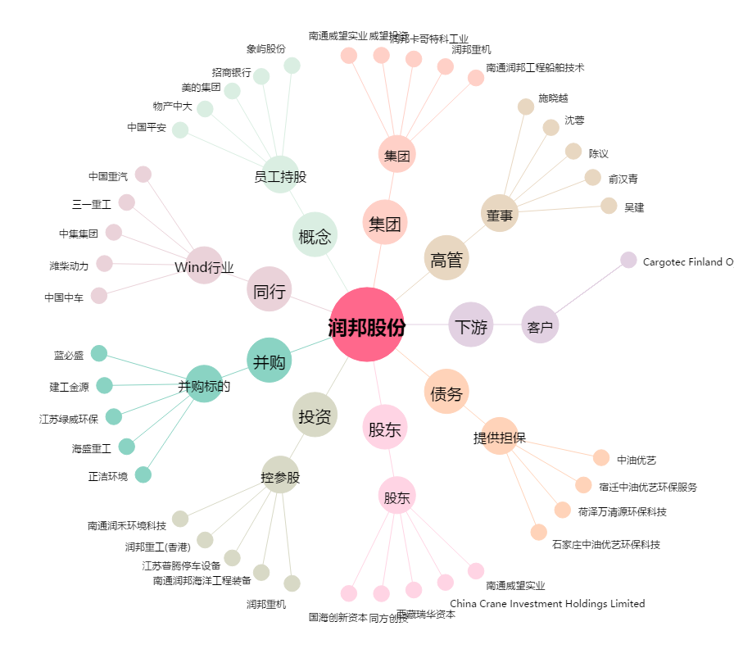
润邦股份[002483.SZ] - 关系概览图

